1 Archivement
En esta columna se marcan los puntos obtenidos por cada actividad desarrollada. Si no se desarrollo a actividad poner Cero.

Dos Topologías con acceso vía internet
Formato que se utiliza para crear el subneteo VLSM
Método utilizado en clase
 |  |  |  |  |  |  |  | [ ] | ZeroTier | https://www.zerotier.com
 |  |  |  |  |  |  |  | [ x] | Hamashi | https://www.vpn.net
 | Team Members: |  |  | Addresing

1 | Elian Eduardo Buenrostro Alvarado |  |  | Private | 10.10.0.0 /16 | Date: | 2023-05-22
2 | Luis Angel Ramirez Peña |  |  | Public | 170.0.0.0 /16

 | Deliverable |  | Achievements |  | Accomplished |  |  | (A) | Utilizar el formato utilizado para subnetting

TASK 1
 | multiuser mode topology | 3 |  |  |  |  | Elian y Luis
 | VLSM addressing scheme (A) | 7 |  |  |  |  | Elian y Luis
 | Conectividad extremo-a-extremo | 10 |  |  |  |  | Elian y Luis

 | Static Routing
 | Static Route | 2
 | Default Static Route | 2
 | Ruta de respaldo | 2

 | LAN

 | VLANs & Tuncking (HQ, Branch) | 8
 | Sales
 | Accounting
 | HR
 | Production
 | Management
 | Native
 | Inter-VLAN Routing (HQ, Branch) | 10

TASK 2

 | Redundancy
 | Etherchannel PAgP | 3
 | HSRP | 3

 | DHCP
 | DHCP server | 10
 | DHCP Relay Agent | 5

 | Management
 | Syslog | 5
 | DNS | 2

 | Services
 | Web | 3
 | Ftp | 3
 | Mail | 3

TASK 3

 | Remote management configuration SSH | 2
 | Switch port security configuration | 2

TASK 4

 | Team Work Evidence | 5
 | Lessons Learned | 5
 | Troubleshooting | 5 |  |  |  |  | Problemas encotrados y como se resolvieron

 |  |  | 0 |  | 0

 |  | 100

3 Lessons Learned
Lessons learned are the documented information that reflects both the positive and negative experiences of a project.
https://www.pmi.org/learning/library/lessons-learned-next-level-communicating-7991

Lessons learned
organizational knwoledge
organizational knwoledge sharing
Lessson Learned
 |  |  | wikis, blogs,
1 | Estrategía Utilizada para solucionar el problema
2 | Que me funciono y lo volveré a repetir
3 | Que no funciono y no lo volverá a utilizar
4 | Reflexión Final | https://www.pmi.org/learning/library/applying-lessons-learned-implement-project-8344

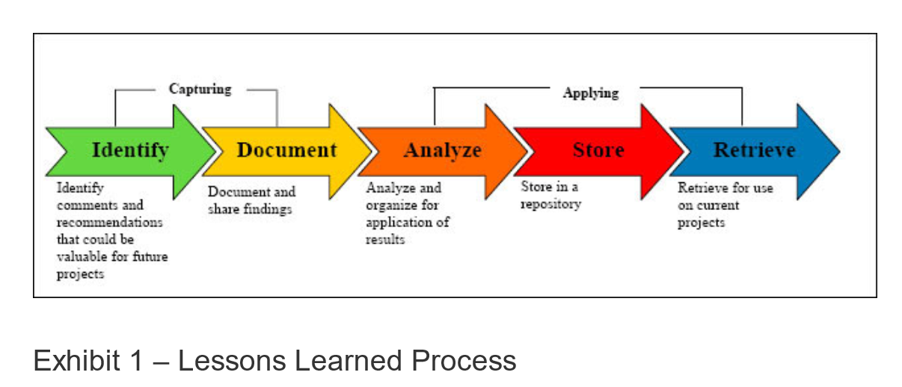
1 | What went right
2 | What went wrong
3 | What needs to be improved

4 TeamWork
Evidences
1 |  |  |  | Video llamadas
2 |  |  |  | Whatsapp Messages
3 |  |  |  | Videos
4 |  |  |  | Administración del proyecto
. |  |  |  | GitHub
.
.
.

 | Evidencias que demuestren el trabajo en equipo

 | Fecha | Descripcion | Evidencia
 | 2023-05-22 | Nos reunimos para agregar las primeras actividades en el check list | 